F-DIREMS-017
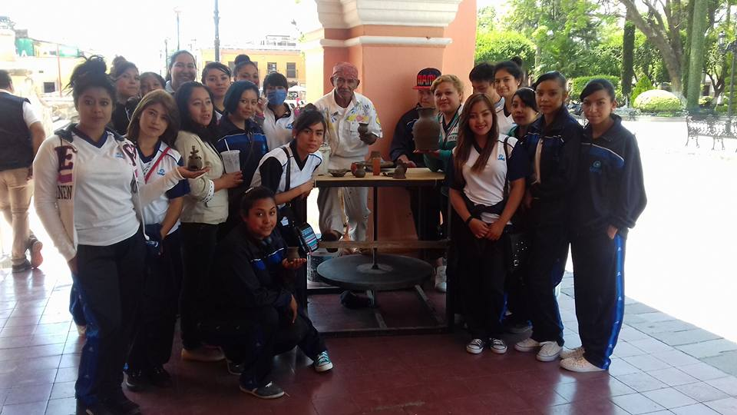
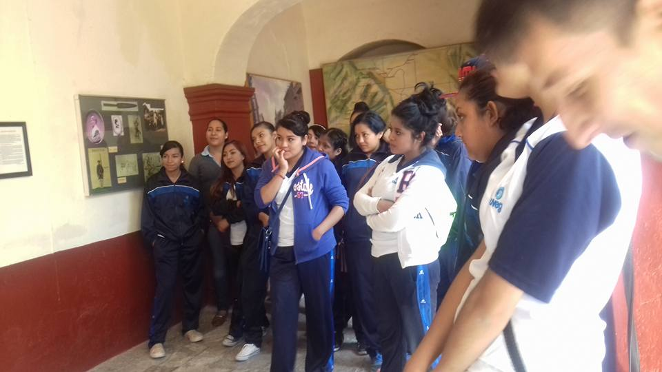
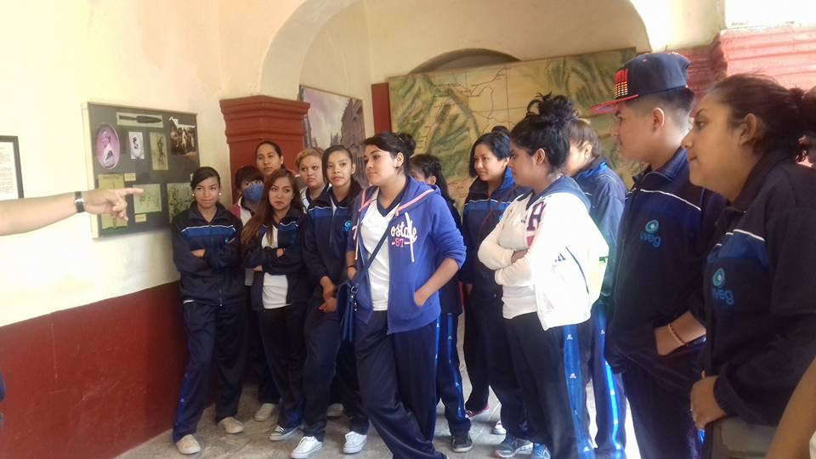
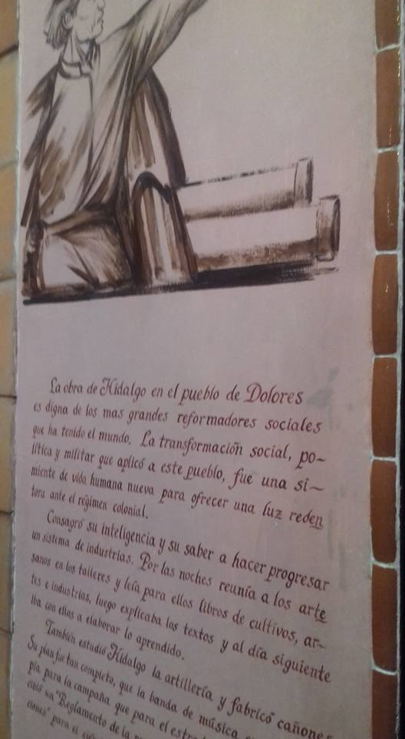
 |  | EVALUACIÓN DE VISITA ACADÉMICA |  |  |  |  |  | Codificación | F-DIREMS-017
 |  |  |  |  |  |  |  | No. Rev. | 0
 |  |  |  |  |  |  |  | Emision | 2015-10-22
Telebachillerato Comunitario: |  |  | San Diego de la union- Providencia
Lugar que se visitó: |  |  | Museo del Bicentenario,museo de la Independencia, Casa museo de Jose Alfredo Jimenez
Fecha de la visita: |  | 6 de junio de 2016
Reporte de la Visita
Se realizó una visita académica a diversos museos en la ciudad de Dolores Hidalgo C.I.N. en donde el objetivo principal fue observar diversos objetos referentes a cómo era la vida en ese tiempo de la independencia. Así como Que el alumno conociera el proceso de Independencia por el cual transitó nuestro País y conozcan de cerca los lugares en donde Miguel Hidalgo vivió y vean objetos personales. Esta visita fue muy fructífera para los estudiantes ya que se sintieron muy motivados durante el desarrollo de la actividad, ya que por medio de un guía de turistas se les explico detalladamente el proceso de Independencia de México, de que ellos pudieron comprender mejor esta etapa en la vida de nuestro país. Los estudiantes mencionaron sentirse muy satisfechos por esta visita e iniciaron a dar sugerencias a donde poder realizar otra visita académica.
EVALUACIÓN
Indique con una "X"
ASPECTOS A EVALUAR |  |  | EXCELENTE | BUENO | REGULAR | MALO | DEFICIENTE
PUNTUALIDAD |  |  | x
DOMINIO DE TEMA DEL GUIA |  |  | x
CONTENIDO DE TEMA DE LA VISITA |  |  | x
CUMPLIÓ CON OBJETIVO |  |  | x
ALIMENTOS |  |  | x
INSTALACIONES |  |  | x
GENERÓ PARTICIPACIÓN GRUPAL |  |  | x
QUE CALIFICACIÓN GLOBAL ASIGNA |  |  | x

PARTICIPANTES
ALUMNOS | DOCENTES | PADRES DE FAMILIA |  | OTROS | TOTAL DE PARTICIPANTES
19 | 3 | 0 |  |  | 22

Adjunte Evidencia Fotográfica

